상품제안서
큐싹 오프너 키링 커스텀 손톱깎이(주문제작) | 상품코드: S43692

 |  |  |  |  |  |  | 02-713-8555 | www.synergygift.co.kr
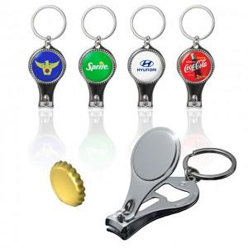 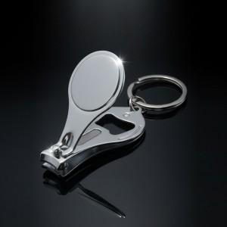 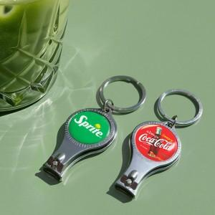

【상세/제작정보】

【인쇄/포장옵션】 | 에폭시 / OPP(비닐)

【공급단가】 | 수량 | 1,000~ | 3,000~ | 5,000~ | 10,000~ | 20,000~
*VAT별도 | 단가 | 1,180원 | 1,160원 | 1,140원 | 1,120원 | 1,100원

【상품 URL】 | https://www.synergygift.co.kr:443/src/goods_detail.php?gdno=43692

